상품제안서
미모아 10000mAh 슬림듀얼 카드형 보조배터리 PS1000 | 상품코드: F32529

 |  |  |  |  |  |  | 02-412-0044 | www.easy1.co.kr
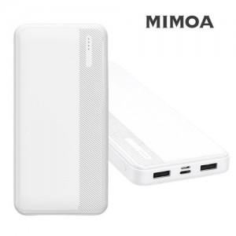

【상세/제작정보】

【인쇄/포장옵션】 | 풀칼라, 컬러필름인쇄 / 포장지포장

【공급단가】 | 수량 | 30~ | 50~ | 100~ | 300~ | 500~
*VAT별도 | 단가 | 7,150원 | 6,950원 | 6,800원 | 6,500원 | 6,350원

【상품 URL】 | https://easy1.co.kr:443/src/goods_detail.php?gdno=32529

